상품제안서
커넥션 USB 3.0 to LAN 어댑터(LAN-01) | 상품코드: F24311

 |  |  |  |  |  |  | 02-412-0044 | www.easy1.co.kr
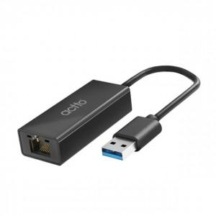

【상세/제작정보】

【인쇄/포장옵션】 | / 포장불가능

【공급단가】 | 수량 | 50~ | 100~ | 500~ | 1,000~ | 2,000~
*VAT별도 | 단가 | 23,360원 | 23,000원 | 22,460원 | 21,560원 | 20,660원

【상품 URL】 | http://www.easy1.co.kr/src/goods_detail.php?gdno=24311

